LOSA
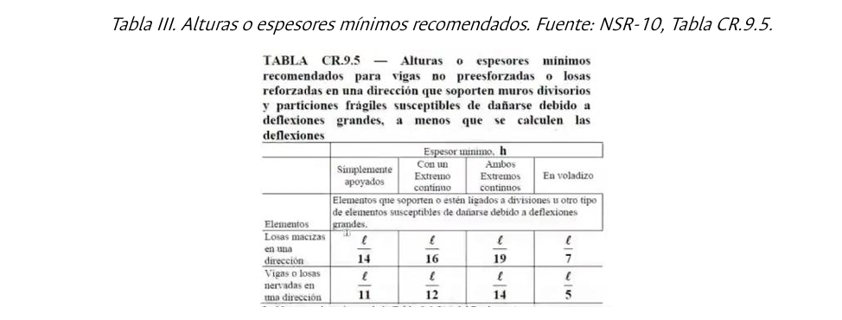
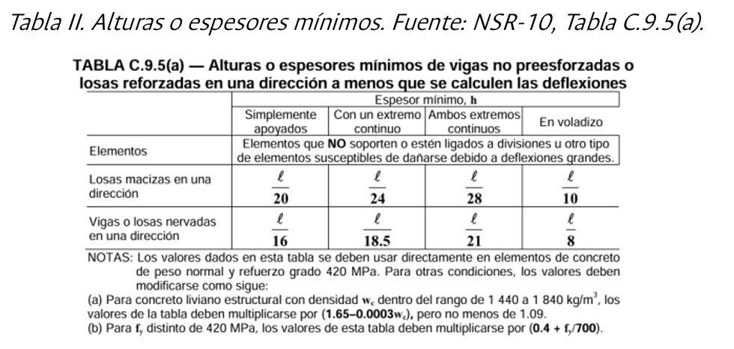

PRIMER PISO

 | VIGUETA 1 |  |  |  |  |  |  |  |  |  | MAX
 | TIPO | 1EC | 2EC | 2EC | 2EC | 2EC | 2EC | 2EC | 2EC | 1EC
 | LUZ (m) | 3.250 | 2.200 | 2.100 | 3.600 | 5.100 | 3.600 | 2.100 | 2.200 | 3.250
 | C.9.5 (a) | 0.176 | 0.105 | 0.100 | 0.171 | 0.243 | 0.171 | 0.100 | 0.105 | 0.176 | 0.243
 | C.9.5 | 0.271 | 0.157 | 0.150 | 0.257 | 0.364 | 0.257 | 0.150 | 0.157 | 0.271 | 0.364

 | VIGUETA 2 |  |  |  |  |  |  |  |  |  |  |  | MAX
 | TIPO | 1EC | 2EC | 2EC | 2EC | 2EC | 2EC | 2EC | 2EC | 2EC | 2EC | 1EC
 | LUZ (m) | 2.200 | 3.250 | 2.200 | 2.100 | 3.600 | 5.100 | 3.600 | 2.100 | 2.200 | 3.250 | 2.200
 | C.9.5 (a) | 0.119 | 0.155 | 0.105 | 0.100 | 0.171 | 0.243 | 0.171 | 0.100 | 0.105 | 0.155 | 0.119 | 0.24
 | C.9.5 | 0.183 | 0.232 | 0.157 | 0.150 | 0.257 | 0.364 | 0.257 | 0.150 | 0.157 | 0.232 | 0.183 | 0.36

 | VIGUETA 3 |  |  |  |  |  |  |  |  |  |  |  |  |  | MAX
 | TIPO | V | 2EC | 2EC | 2EC | 2EC | 2EC | 2EC | 2EC | 2EC | 2EC | 2EC | 2EC | V
 | LUZ (m) | 1.500 | 2.200 | 3.250 | 2.200 | 2.100 | 3.600 | 5.100 | 3.600 | 2.100 | 2.200 | 3.250 | 2.200 | 1.500
 | C.9.5 (a) | 0.188 | 0.105 | 0.155 | 0.105 | 0.100 | 0.171 | 0.243 | 0.171 | 0.100 | 0.105 | 0.155 | 0.105 | 0.188 | 0.243
 | C.9.5 | 0.300 | 0.157 | 0.232 | 0.157 | 0.150 | 0.257 | 0.364 | 0.257 | 0.150 | 0.157 | 0.232 | 0.157 | 0.188 | 0.364

ENTREPISOS SUPERIORES |  |  | VIGUETA 4 |  |  |  |  | MAX
 |  |  | TIPO | 1EC | 2EC | 2EC | 1EC
 |  |  | LUZ (m) | 3.25 | 2.20 | 2.10 | 3.60
 |  |  | C.9.5 (a) | 0.18 | 0.10 | 0.10 | 0.19 | 0.19
 |  |  | C.9.5 | 0.27 | 0.16 | 0.15 | 0.30 | 0.30

 |  |  | VIGUETA 5 |  |  |  |  |  |  |  |  |  |  |  |  | MAX
 |  |  | TIPO | 1EC | 2EC | 2EC | 2EC | 2EC | 2EC | 2EC | 2EC | 2EC | 2EC | 2EC | 1EC
 |  |  | LUZ (m) | 2.2 | 3.250 | 2.200 | 2.100 | 3.800 | 2.4 | 2.300 | 3.8 | 2.100 | 2.2 | 3.250 | 2.2
 |  |  | C.9.5 (a) | 0.12 | 0.15 | 0.10 | 0.10 | 0.18 | 0.11 | 0.11 | 0.18 | 0.10 | 0.10 | 0.15 | 0.12 | 0.18
 |  |  | C.9.5 | 0.18 | 0.23 | 0.16 | 0.15 | 0.27 | 0.17 | 0.16 | 0.27 | 0.15 | 0.16 | 0.23 | 0.18 | 0.27

 |  |  | VIGUETA 6 |  |  |  |  |  |  |  |  |  |  |  |  |  | MAX
 |  |  | TIPO | V | 2EC | 2EC | 2EC | 2EC | 2EC | 2EC | 2EC | 2EC | 2EC | 2EC | 2EC | V
 |  |  | LUZ (m) | 1.5 | 4.8 | 5.150 | 2.100 | 3.600 | 5.100 | 3.6 | 2.100 | 3.8 | 2.100 | 5.15 | 4.800 | 1.5
 |  |  | C.9.5 (a) | 0.19 | 0.23 | 0.25 | 0.10 | 0.17 | 0.24 | 0.17 | 0.10 | 0.18 | 0.10 | 0.25 | 0.23 | 0.19 | 0.25
 |  |  | C.9.5 | 0.30 | 0.34 | 0.37 | 0.15 | 0.26 | 0.36 | 0.26 | 0.15 | 0.27 | 0.15 | 0.37 | 0.34 | 0.30 | 0.37

 |  |  | f´c Concreto | 28 | Mpa
 |  |  | Peso especifico concreto | 24870.062324 |  |  | Peso especifico guadua | 6.5
 |  |  |  | 24.870062324 | KN/m3

 |  |  |  | h vt | 0.34 | m
 |  |  |  | b vt | 0.15 | m
 |  |  |  | sv | 0.8 | m
 |  |  |  | sl | 0.65 | m
 |  |  |  | sl/20 | 0.0325 | m

 |  |  |  | hls | 0.06
 |  |  |  | h cas | 0.28

 |  |  |  | Loseta superior | 1.49 | KN/m2
 |  |  |  | Vigueta | 1.31 | KN/m2
 |  |  |  | Casetón permanente | 0.1 | KN/m2

 |  |  |  | Vigas rigidez |  |  | Vigas carga
 |  |  |  | altura | 0.4 |  | altura | 0.4
 |  |  |  | base | 0.5 |  | base | 0.4

Avaluo
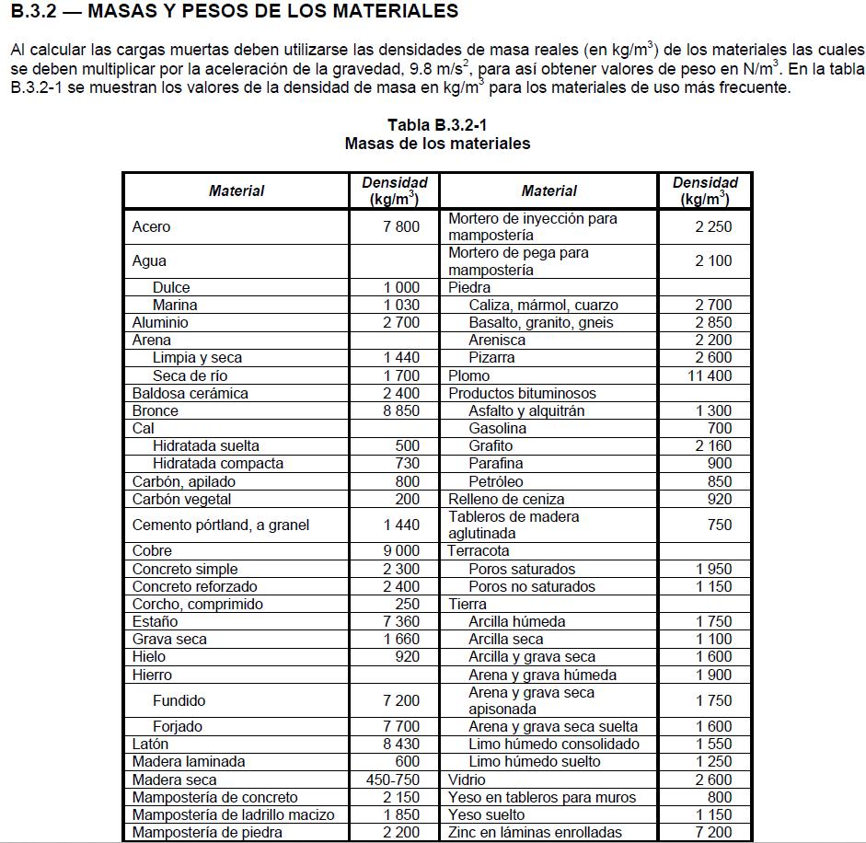
ANÁLISIS DE CARGAS VERTICALES
CARGAS MUERTAS (D) |  |  |  |  |  |  | Separación |  |  | 0.80 | m
ENTREPISO |  | Valores
 | Peso propio de la estructura
 | Peso losa superior |  |  |  | 0.06 | m | x | 2.40 | Ton/m3 | = | 0.144 | Ton/m2 | 1.41 | kN/m2 | 7.04
 | Peso vigueta | 0.15 | m | x | 0.34 | m | x | 2.40 | Ton/m3 | = | 0.153 | Ton/m2 | 1.50 | kN/m2
 | Peso caseton |  |  |  |  |  |  | 0.01 | Ton/m3 | = | 0.010 | Ton/m2 | 0.10 | kN/m2
 | Afinado |  |  |  | 0.03 | m | x | 2.30 | Ton/m3 | = | 0.069 | Ton/m2 | 0.68 | kN/m2 |  | 3cm de espesor de afinado
 | Peso acabado piso |  |  |  | 0.2 | Ton/m3 |  |  |  | = | 0.02 | Ton/m2 | 0.20 | kN/m2 |  | madera densa 25 mm
 | Peso acabado techo |  |  |  | 0.025 | Ton/m3 |  |  |  | = | 0.025 | Ton/m2 | 0.25 | kN/m2 |  | pañete en yeso o concreto, cielo raso
 | Ductos |  |  |  | 0.02 | Ton/m3 |  |  |  | = | 0.02 | Ton/m2 | 0.20 | kN/m2 |  | Ductos mecánicos (Tabla B.3.4.1-1)
 | Enchape ceramico pisos y cocina |  |  |  | 0.015 |  | kN/m2 |  |  | = | 0.0015 | Ton/m2 | 0.01 | kN/m2
 | Muros divisorios con Bloque No 4. |  |  |  | 1.800 |  | kN/m2 |  |  | = | 0.1834 | Ton/m2 | 1.80 | kN/m2
 | Muros interiores de apartamento, en muros livianos |  |  |  | 0.900 |  | kN/m2 |  |  |  | 0.0917 | Ton/m2 | 0.90 | kN/m2
 |  |  |  |  |  |  |  |  |  | = |  |  |  | kN/m2
 |  |  |  |  |  |  |  |  |  | = | 0.72 | Ton/m2 | 0.57 | Ton/m
 |  |  |  |  |  |  |  |  |  |  | 7.04 | kN/m2 | 11.26 | kN/m
 |  |  |  |  |  |  |  |  |  |  |  |  |  |  | 4128.758244 | 585.347
Cubierta |  | Valores |  |  |  |  |  |  |  |  |  |  |  |  |  | 580.125
 | Peso propio | Incluído por el programa |  |  |  |  |  |  |  |  |  |  |  |  |  | 19.624
 | Peso placa |  |  |  | 0.06 | m | x | 2.40 | Ton/m3 | = | 0.144 | Ton/m2 | 1.41 | kN/m2 |  | 26.79
 | Peso vigueta | 0.15 | m | x | 0.34 | m | x | 2.40 | Ton/m3 | = | 0.153 | Ton/m2 | 1.50 | kN/m3 |  | 533.711
 | Afinado |  |  |  | 0.03 | m | x | 2.30 | Ton/m3 | = | 0.069 | Ton/m2 | 0.68 | kN/m4
 | Impermeabilización |  |  |  | 0.01 | Ton/m3 |  |  |  | = | 0.01 | Ton/m2 | 0.10 | kN/m5 | 1" de espesor de afinado
 | Peso acabado techo |  |  |  | 0.05 | Ton/m3 |  |  |  | = | 0.05 | Ton/m2 | 0.49 | kN/m6 | Bituminosa superficie lisa (Tabla B.3.4.1-4)
 | Ductos |  |  |  | 0.02 | Ton/m3 |  |  |  | = | 0.02 | Ton/m2 | 0.20 | kN/m7 | Entramado metálico con yeso (Tabla B.3.4.1-1)
 |  |  |  |  |  |  |  |  |  | = | 0.45 | Ton/m2 | 0.36 | Ton/m | Ductos mecánicos (Tabla B.3.4.1-1)
 |  |  |  |  |  |  |  |  |  |  | 4.38 | kN(m2 | 7.00 | kN/m
 |  |  |  |  |  |  |  |  |  |  |  |  |  |  | 2566.08999

CARGAS VIVAS
ENTREPISO
 | Carga viva |  |  |  | 0.18 | Ton/m3 |  |  |  | = | 0.18 | Ton/m2 | 0.14 | Ton/m
 |  |  |  |  |  |  |  |  |  |  | 1.80 | kN(m2 | 2.83 | kN/m | Recreativa (Tabla B.4.2.1-1)
CUBIERTA
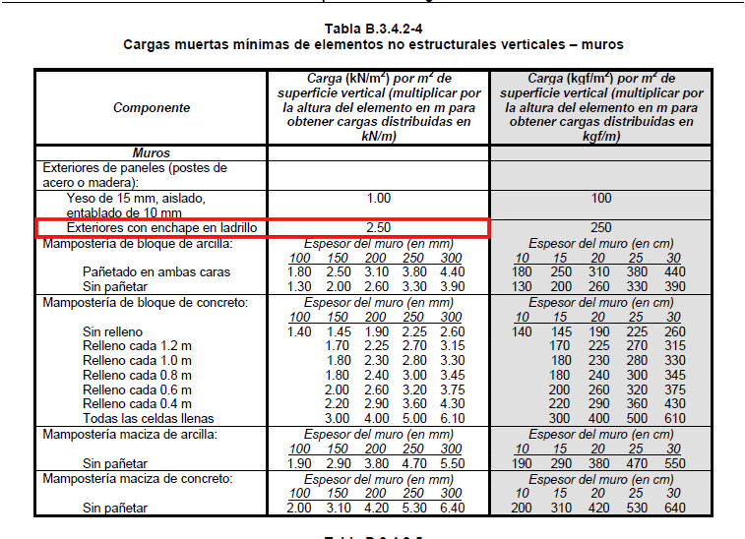
 | Carga viva |  |  |  |  | Ton/m3 |  |  |  | = | 0.5 | Ton/m2 | 0.40 | Ton/m
 |  |  |  |  |  |  |  |  |  |  | 5 | kN(m2 | 7.85 | kN/m | Recreativa (Tabla B.4.2.1-1)
BALCONES
 | Carga viva |  |  |  | 0.5 | Ton/m3 |  |  |  |  | 0.5 | Ton/m2

 |  |  |  |  |  |  |  |  |  |  | 5 | kN(m2
CARGA DE FACHADA |  | 3.5 | m | x | 2.5 | kN/m2 |  |  |  | = | 8.75 | kN/m | 4.375 | kN/m
 |  |  |  |  |  |  |  |  |  |  |  |  | Se aplica la mitad para considerar ventanas

 |  | 3 | m | x | 2.5 | kN/m2 |  |  |  | = | 7.5 | kN/m | 3.75 | kN/m

Espectro
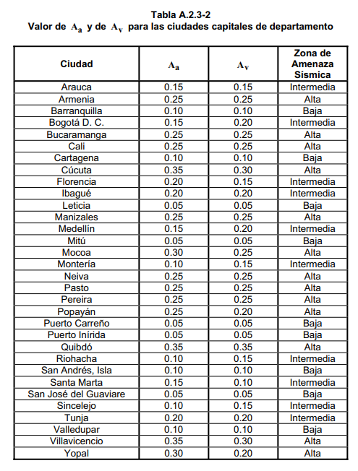

Paso 1. Selección de coeficiente de aceleración y velocidad

Aa | 0.15
Av | 0.1

Paso 2. Tipologia de suelo

Tipo | C

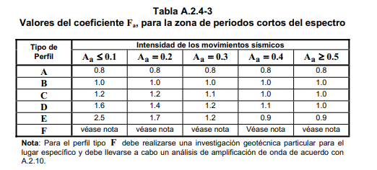
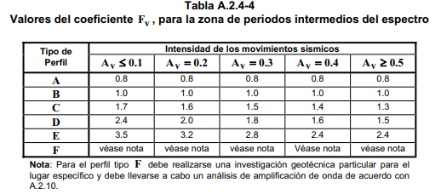
Paso 3. Selección de coeficiente de amplificación

Fa | 1.2
Fv | 1.7

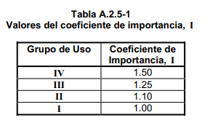
Paso 4. Coeficiente de importancia

I | 1 | Uso residencial

Paso 5.1. Espectro de diseño

Limite Tc (s) | 0.453
Limite TL (s) | 4.08

Paso 5.2. Espectro de diseño

Espectro de diseño
Perido | Aceleración espectral
0 | 0.45
0.09 | 0.45
0.45 | 0.45 |  | -
0.45 | 0.450
0.58 | 0.350
0.71 | 0.286
0.84 | 0.242
0.97 | 0.210
1.10 | 0.185
1.23 | 0.165
1.36 | 0.150
1.49 | 0.137
1.62 | 0.126
1.75 | 0.116
1.88 | 0.108
2.01 | 0.101
2.14 | 0.095
2.27 | 0.090
2.40 | 0.085
2.53 | 0.081
2.66 | 0.077
2.79 | 0.073
2.92 | 0.070
3.05 | 0.067
3.18 | 0.064
3.31 | 0.062
3.44 | 0.059
4.08 | 0.050
4.08 | 0.050
4.18 | 0.048
4.28 | 0.045
4.38 | 0.043
4.48 | 0.041
4.58 | 0.040
4.68 | 0.038
4.78 | 0.036
4.88 | 0.035
4.98 | 0.034
5.08 | 0.032
5.18 | 0.031
5.28 | 0.030
5.38 | 0.029

FHE
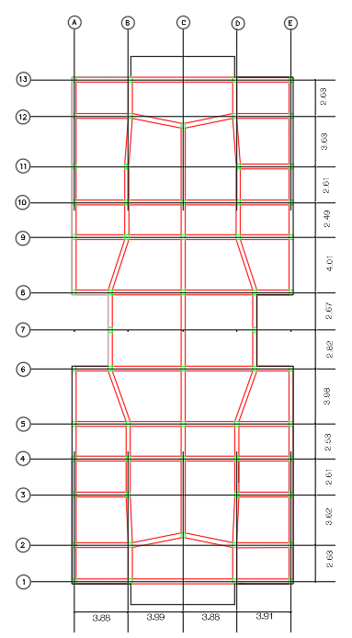
Parametros |  |  |  |  |  |  | calculo h
h | 15.5 |  |  |  |  |  | 1 | 3.5
Cu | 1.546 |  |  |  |  |  | 2 | 3
Ct | 0.047 |  |  |  |  |  | 3 | 3
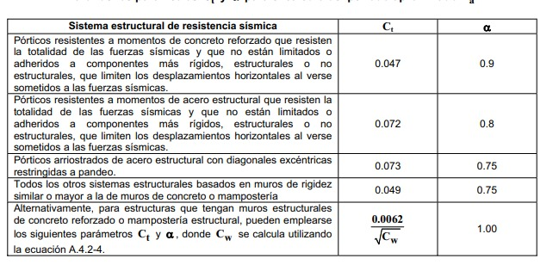
α | 0.9 |  |  |  |  |  | 4 | 3
Ta (s) | 0.5539 |  |  |  |  |  | 5 | 3
C1
C1
T (s) | 0.5539 |  |  |  |  |  | Total | 15.5
Cu*T | 0.85626043247
a(m/s2) | 3.6132897454 |  |  |  |  |  | Ly max | Lx max
Sa | 0.36832719117 |  |  |  |  |  | 16 | 36.6
Vs (KN) | 15128.722 |  |  |  |  |  | 5%Ly | 5%Lx
k | 1.0269276948 |  |  |  |  |  | 0.8 | 1.83
m | 41074.138004

Calculo FHE
Piso | h(m) | m(KN) | m*h^k | Cvx | Fx=Fy(KN) | MFx | MFy | Xcm | Ycm
1 | 3.5 | 7257.6932206 | 26273.45 | 0.065541034665 | 991.55208522 | 793.24166818 | 1814.540316 | 8 | 18.3
2 | 6.5 | 9604.2895072 | 65655.10 | 0.16378141762 | 2477.8035164 | 1982.2428131 | 4534.380435 | 8 | 18.3
3 | 9.5 | 9604.2895072 | 96943.05 | 0.24183148046 | 3658.6012099 | 2926.880968 | 6695.2402142 | 8 | 18.3
4 | 12.5 | 9604.2895072 | 128502.78 | 0.32055950405 | 4849.6555831 | 3879.7244664 | 8874.869717 | 8 | 18.3
5 | 15.5 | 5003.576262 | 83495.89 | 0.2082865632 | 3151.1094862 | 2520.8875889 | 5766.5303597 | 8 | 18.3
SUMA | 15.5 | 41074.138004 | 400870.28 | 1 | 15128.721881 | 12102.977505 | 27685.561042

FHE (2)
Parametros |  |  |  |  |  |  | calculo h
h | 15.5 |  |  |  |  |  | 1 | 3.5
Cu | 1.546 |  |  |  |  |  | 2 | 3
Ct | 0.047 |  |  |  |  |  | 3 | 3
α | 0.9 |  |  |  |  |  | 4 | 3
Ta (s) | 0.5539 |  |  |  |  |  | 5 | 3
C1
C1
T (s) | 0.4059 |  |  |  |  |  | Total | 15.5
Cu*T | 0.62753686
a(m/s2) | 4.4145 |  |  |  |  |  | Ly max | Lx max
Sa | 0.45 |  |  |  |  |  | 16 | 36.6
Vs (KN) | 18483.362 |  |  |  |  |  | 5%Ly | 5%Lx
k | 0.952955 |  |  |  |  |  | 0.8 | 1.83
m | 41074.138004

Calculo FHE
Piso | h(m) | m(KN) | m*h^k | Cvx | Fx=Fy(KN) | MFx | MFy | Xcm | Ycm
1 | 3.5 | 7257.6932206 | 23948.09 | 0.070860389982 | 1309.7382467 | 1047.7905974 | 2396.8209915 | 8 | 18.3
2 | 6.5 | 9604.2895072 | 57165.64 | 0.1691483083 | 3126.4294313 | 2501.1435451 | 5721.3658593 | 8 | 18.3
3 | 9.5 | 9604.2895072 | 82071.40 | 0.24284234007 | 4488.5429052 | 3590.8343241 | 8214.0335165 | 8 | 18.3
4 | 12.5 | 9604.2895072 | 106603.42 | 0.31543050578 | 5830.2162563 | 4664.173005 | 10669.295749 | 8 | 18.3
5 | 15.5 | 5003.576262 | 68173.10 | 0.20171845587 | 3728.4352624 | 2982.74821 | 6823.0365303 | 8 | 18.3
SUMA | 15.5 | 41074.138004 | 337961.66 | 1 | 18483.362102 | 14786.689682 | 33824.552646

